상품제안서
빅토리아 양장 다이어리 변25절 (8공) | 상품코드: F29419

 |  |  |  |  |  |  | 02-412-0044 | www.easy1.co.kr
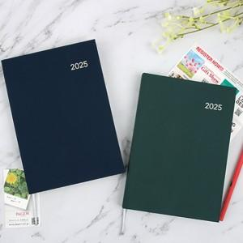

【상세/제작정보】 | <p>​<span id="husky_bookmark_end_1728833857135"></span>&nbsp;</p>

【인쇄/포장옵션】 | 불박 / 포장지포장

【공급단가】 | 수량 | 100~ | 300~ | 500~ | 1,000~ | 3,000~
*VAT별도 | 단가 | 7,750원 | 7,620원 | 7,440원 | 7,250원 | 7,130원

【상품 URL】 | http://www.easy1.co.kr/src/goods_detail.php?gdno=29419

